Накладная-№3
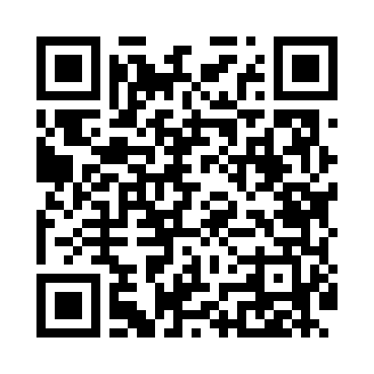
Номер товарно-транспортной накладной: |  |  | Торговый представитель: Amriyev Muhammad
Поставщик: Toshkent falcon fly 2 |  |  | Телефон торгового представителя: +998972880505
Дата отгрузки: 14.10.2025 |  |  | Контрагент: """" Klient
Дата консигнации: |  |  | Адрес:
Доставщик: |  |  | Телефон:
Телефон доставщика:
Время заказа: 14.10.2025 09:19:48
№ | Штрих-код | Название товаров (работ,услуг) | Количество | Количество в кейсе | Цена | Сумма
 |  |  | 19 |  |  | 818000
1 | 6665202016545 | Керамикали салатница 24*10*6cmлодка DB-20-11 | 4 | 4 шт. | 34,000 | 136,000
2 | 6665202044135 | Салатница керамическая 21*17*7cm DB-20-18 | 2 | 2 шт. | 60,000 | 120,000
3 | 6665202017412 | Салатница керамическая 24.8*13.1*8.5cm DB-20- 16 | 4 | 4 шт. | 52,000 | 208,000
4 | 6665202044173 | Тарелка керамическая 21*16.3*2cm DB-20-19 | 6 | 6 шт. | 38,000 | 228,000
5 | 6665202016316 | Тарелка керамическая 31*19*2cm DB-20-5 | 2 | 2 шт. | 54,000 | 108,000
6 | 6665202016880 | Сольница керамическая 3.5*7cm DB-20-14 | 1 | 1 шт. | 18,000 | 18,000
Итого: 818000

